人物
序号 | 名字 | 等级 | 章节 | 性别 | 职业 | 性格 | 简介
1 | 主角 | - |  | 男 | 战士 | 热血，嫉恶如仇 | 拥有传说中勇者血统的遗族，父母被魔王杀死，临时前母亲用最后的灵力为他撑开了结界，送他到了未知的地区。 被村民收养，平凡长大。 |  | r1
2 | 主角 | - |  | 女 | 弓箭手 | 热血，嫉恶如仇 | 拥有传说中勇者血统的遗族，父母被魔王杀死，临时前母亲用最后的灵力为他撑开了结界，送他到了未知的地区。 被村民收养，平凡长大。 |  | r3
3 | 主角 | - |  | 女 | 法师 | 热血，嫉恶如仇 | 拥有传说中勇者血统的遗族，父母被魔王杀死，临时前母亲用最后的灵力为他撑开了结界，送他到了未知的地区。 被村民收养，平凡长大。 |  | r2
4 | 莉莉丝 | 五星 | 第一章 | 女 | 战士 | 直率，有点鲁莽 | 和主角一同长大的好友。有点鲁莽但充满了热血。是个怪力妹子。 | 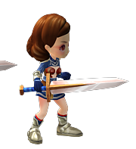 | r1015
5 | 啾啾 | 五星 | 第一章 | 男 | 萌宠 | 胆小，温柔 | 森林里的魔幻生物，同伴受到了魔石的感染而变的狂暴，被同伴追杀，主角救下了他。 | 
6 | 洛克 | 五星 | 第二章 | 男 | 战士 | 冲动、易怒 | 被主角救下的少年，性格冲动，父母都为他而死，在村里里颇不受欢迎。 | 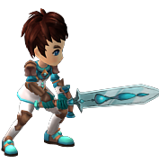 | r1009
7 | 吉拉 | 五星 | 第二章 | 女 | 法师 | 沉稳 | 拥有高灵力的女巫。能察觉到常人不易察觉的东西。 |  | r1002
8 | 贝蒂 | 五星 | 第三章 | 女 | 速度 | 天真 | 非常天真的小女孩，因为受晶石的蛊惑，身体成了宿主。 |  | r1001
9 | 麦克白 | 五星 | 第三章 | 男 | 战士 | 果断 | 非常果断的战士，身经百战，最后却也被晶石所迷惑。 | 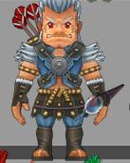
10 | 柯拉 | 四星 | 第四章 | 女 | 战士 | 莽撞 |  | 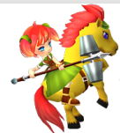 | r1017
12 | 尼尔斯 | 四星 | 第四章 | 男 | 弓箭手 | 冲动 |  | 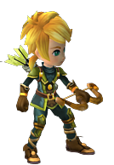 | r1008
13 | 碧翠丝 | 四星 | 第五章 | 女 | 法师 | 天真 |  |  | r1019
14 | 艾琳 | 四星 | 第五章 | 女 | 速度 | 成熟 |  |  | r1000
15 | 尤朵拉 | 四星 | 第六章 | 女 | 法师 | 冲动 |  |  | r1006
16 | 尤尼丝 | 四星 | 第六章 | 女 | 法师 | 沉稳 |  |  | r1007
17 | 艾德蒙 | 四星 | 第七章 | 男 | 战士 | 决断 |  | 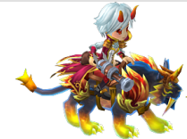 | r1004
18 | 伊芙 | 四星 | 第七章 | 女 | 法师 | 娇弱 |  | 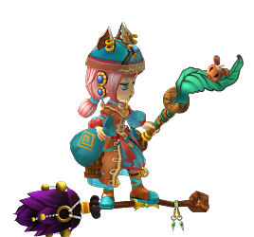 |  | r1005
19 | 珍妮芙 | 五星 | 序章 | 女 | 法师 | 冷静 | 七贤者之一。 | 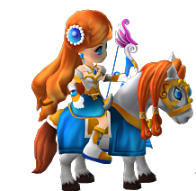 |  | r1013
20 | 伊西多 | 五星 | 序章 | 男 | 速度 | 冷静 | 七贤者之一。 | 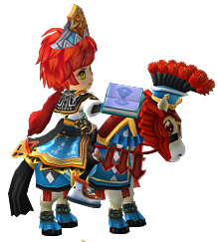 |  | r1011
21 | 娜塔莎 | 五星 | 序章 | 女 | 战士 | 冷静 | 七贤者之一。 | 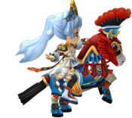 |  | r1012
22 | 修 | 五星 | 序章 | 男 | 法师 | 冷静 | 来自东方神秘世界的七贤者之一。 | 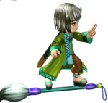 |  | r1014
23 | 爱茉莉 | 五星 | 序章 | 女 | 法师 | 英勇 | 七贤者之一。 | 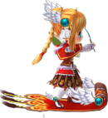 |  | r1010
24 | 霍尔 | 五星 | 序章 | 男 | 战士 | 英勇 | 七贤者之一。 | 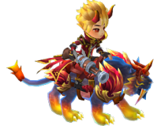 |  | r1003
25 | 国王 | 五星 | 序章 | 男 | 战士 | 英勇 | 主角父亲，牺牲自己封印了魔王。 | 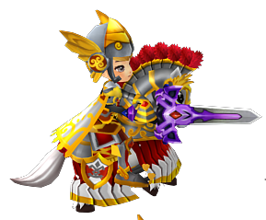 |  | r1016

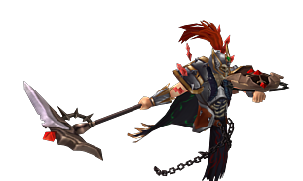
 |  |  |  |  | 魔王

敌人
序号 | 名字 | 等级 | 章节
1 | 树妖 | D级 | 第一章副本1 |  | m10000
2 | 食人花 | D级 | 第一章副本1 |  | m1004
3 | 小花精 | D级 | 第一章副本2 |  | m1007
4 | 小蘑菇 | D级 | 第一章副本2 |  | m1008
5 | 毒蘑菇 | D级 | 第一章副本3 |  | m1000
6 | 黄蜂怪 | D级 | 第一章副本3 | 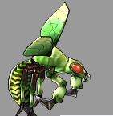 | m1001
7 | 甲虫精 | D级 | 第一章副本4 | 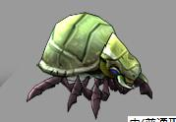 | m1002
8 | 藤蔓怪 | D级 | 第一章副本4 | 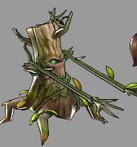 | m1006
9 | 狂暴莉莉丝 | D级 | 第一章BOSS |  | m1003
10 | 村民 | D级 | 第二章副本1
11 | 村民 | D级 | 第二章副本1 | 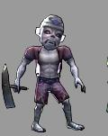
12 | 村民 | D级 | 第二章副本2 | 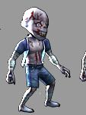
13 | 亡灵术士 | D级 | 第二章副本2 | 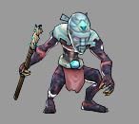
14 | 强壮村民 | D级 | 第二章副本3 | 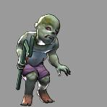
15 | 亡灵者 | D级 | 第二章副本3 | 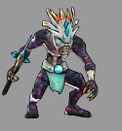
16 | 召唤者 | D级 | 第二章副本4 | 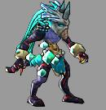
17 | 哈姆斯 | D级 | 第二章副本4 |  |  |  | 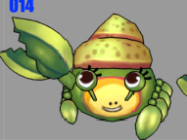 | 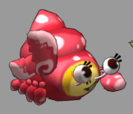
18 | 海盗 | D级 | 第三章副本1 | 
19 | 海盗头目 | D级 | 第三章副本1 | 
20 | 灯笼鱼 | D级 | 第三章副本2 | 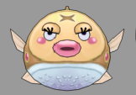
21 | 宝箱怪 | D级 | 第三章副本2 | 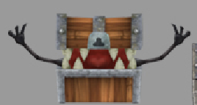 |  | 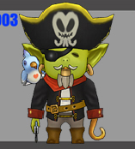
22 | 人鱼守卫 | C级 | 第三章副本3 | 
23 | 人鱼 | C级 | 第三章副本3 |  |  | 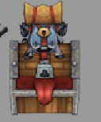
24 | 黄金宝箱怪 | C级 | 第三章副本4 | 
25 | 极品宝箱怪 | C级 | 第三章副本5 | 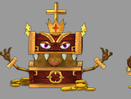
26 | 狂暴麦克白 | C级 | 第三章副本5
27 | 亚伯罕 | S级 | 序章 | 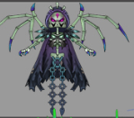
28 | 魔王 | SSS级 | 序章 | 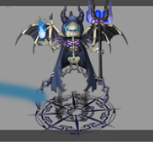

NPC
序号 | 名字 | 章节 | 绑定功能
1 | 婆婆 | 第一章 | 无 | 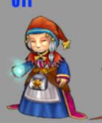 | 抚养主角长大的老人家
2 | 村长 | 第一章 | 无 |  |  | 1000
3 | 药剂师 | 固定NOC | 药店 | 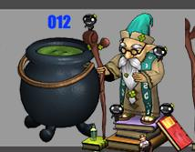 |  | 1004
4 | 铁匠 | 固定NOC | 武器&装备 | 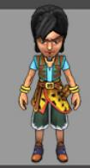 |  | 1001
5 | 万事屋 | 固定NOC | 跑环、支线任务 |  |  | 1002
6 | 武斗家 | 固定NOC | 系统教授、竞技场等 |  |  | 1003

Sheet2
序章场景
 |  | 基础怪物
序章主要以剧情战斗为主，背景气氛要非常诡异，有旋涡状的云，或者血红色的太阳，末日决战的气氛。 |  | 小蘑菇 | buff需求
地形可以不用太复杂，用妖气遮盖地形也可以。 |  | 食人花
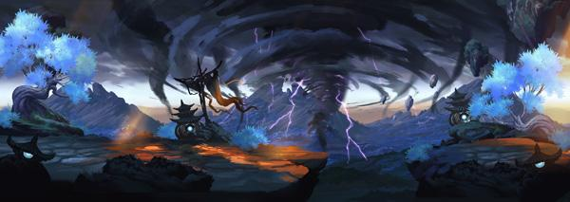
 |  | 树妖 | 中毒
 |  | 狂暴莉莉丝 | 眩晕
 |  | 小花精 | 减速
 |  | 毒蘑菇 | 防御增加
 |  | 黄蜂怪 | 守护之力
 |  | 甲虫精 | 减防
 |  | 藤蔓怪 | 减攻
 |  | 超治疗小花精 | 光辉之力
 |  | 毒躯蘑菇 | 混乱
 |  | 毒躯甲虫精 | 攻击增加
 |  | 毒躯树妖 | 死亡回血
 |  | 毒躯藤蔓怪 | 加速
 |  | 反击黄蜂怪 | 免疫中毒
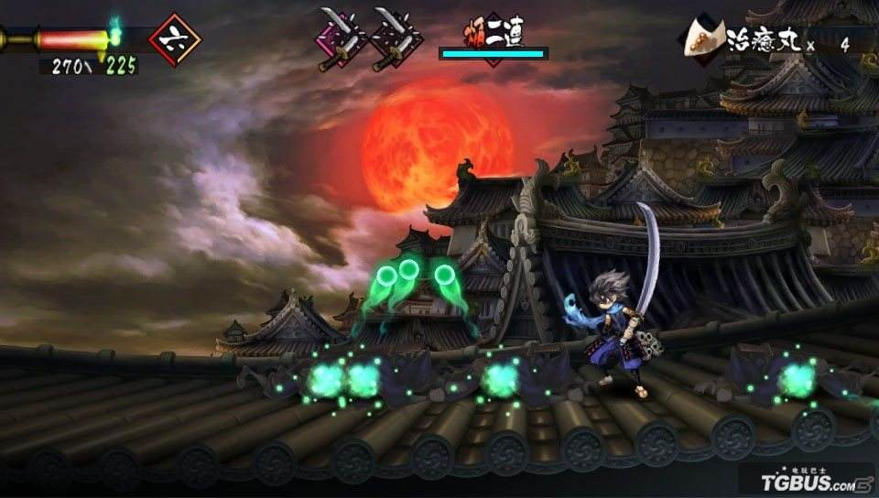
 |  | 反击甲虫精 | 免疫眩晕
 |  |  | 免疫混乱

第一章场景
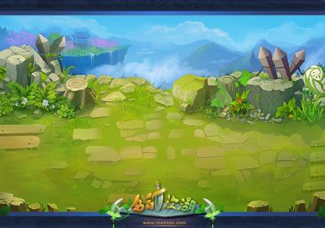
主角从小长大的村庄，安静祥和，有大量的鸟雀。

皮埃里村
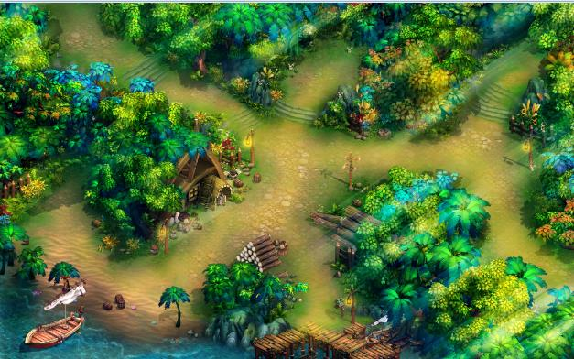

副本一 村口
村庄的不远处，道路平坦，树木较少。

副本二 郊外
村庄外不远。两旁树木逐渐多起来，但仍是比较稀疏。
副本三 山道
两旁树木比副本二更多，树上缠绕着藤蔓，野草茂盛，但是阳光还是能透过树叶照射下来。
副本四 密林
比起副本三，树木更加茂盛，树上缠满了藤蔓，阳光已经不能照射进来，气氛有点阴森，

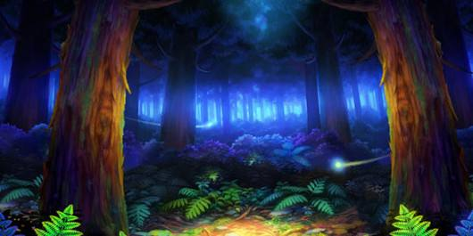
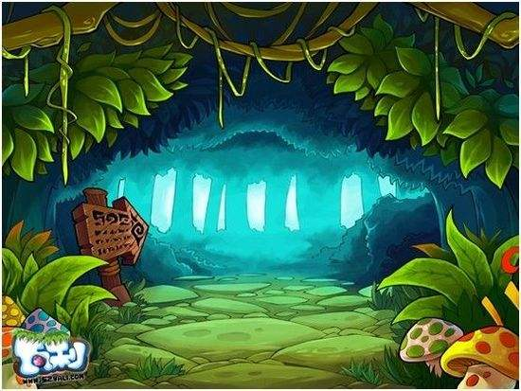
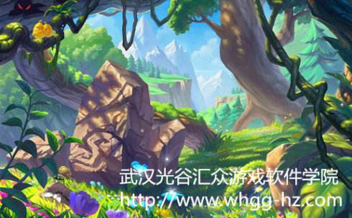

第二章场景

一个有着疯狂宗教崇拜的村落，副本里随处可见的图腾和符号印记。
因为村子的生气被吸收，所以树叶都是黄色的，花草也是蔫蔫的状态。
大量运用落日&芒草等元素，营造秋日的萧索感。
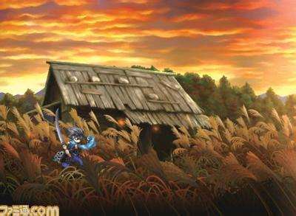

副本一 山道
进入村子前的场景，两边都是荒草和破败的房屋。气氛萧条。
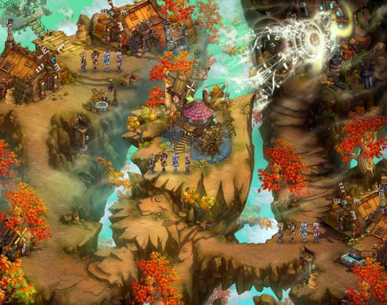

副本四 神殿
神殿内部，大殿两边都是巨大的柱子，但已经损坏，大殿中央有着反复的花纹和雕刻。

副本二 索道
栈桥场景，两边都是悬崖。栈桥尽头进入村口处有障碍和防守，以及两根巨大的图腾柱。
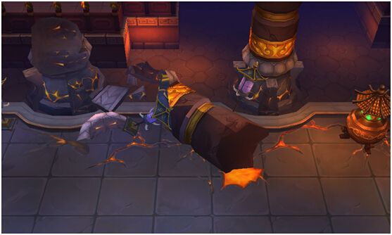

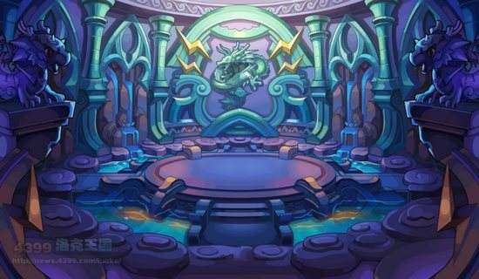
副本三 祭坛
村中的祭祀广场，中间是高台，周围围着一圈图腾柱。

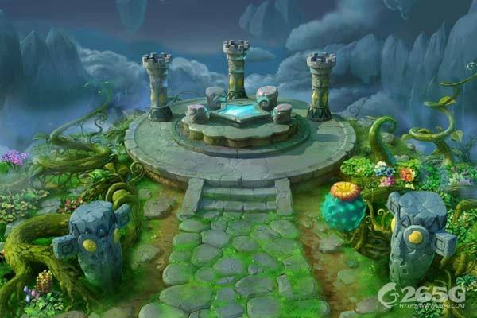

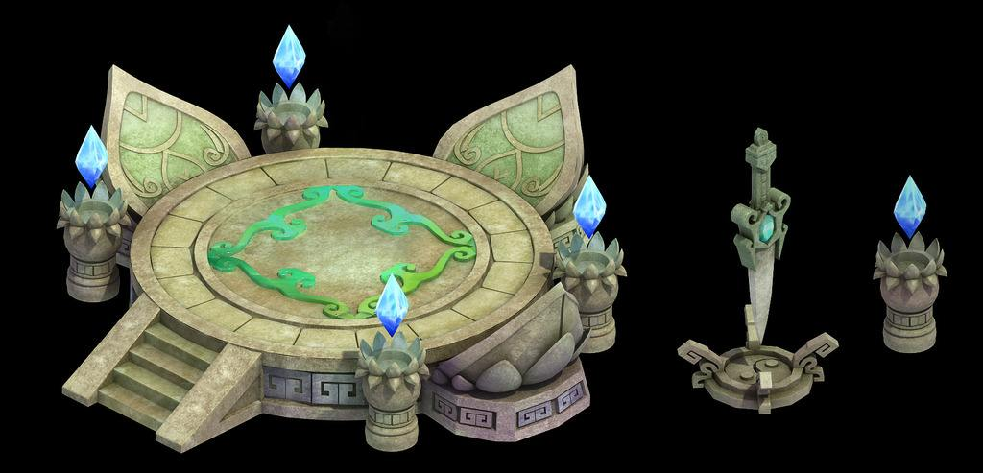

 | 第三章

 | 海中的小岛。
 | 四面都是海水环绕，有渔网、渔船、风帆等明显的海边村庄特征。
副本四 洞穴
昏暗的洞穴内景，两旁有晶石散发妖异的光芒。

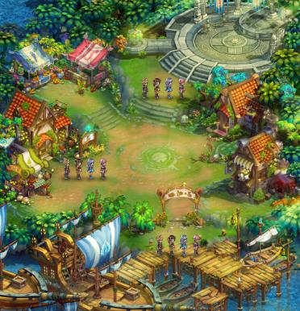

副本一 海边
主角刚登陆的海岸边，一边是无尽的海水，一边是沙滩。有搁浅的船。





副本二 水牢入口
通往地底深处的水牢入口，光线昏暗，地上感觉总是湿漉漉的，有明显的水蚀痕迹。非常破败。
副本二

副本三 水牢
水牢，四周要有栅栏等紧固的痕迹。

副本三

